10239 - Estimation
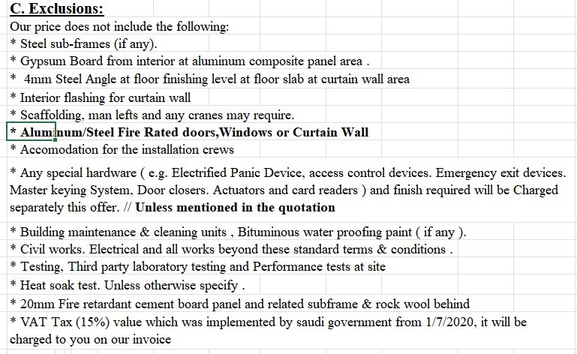
10239 - SOLIMAN FAKEEH HOSPITAL

MATERIAL COST & LABOR COST - MAIN SUMMARY

DESCRIPTION | Qtty | U-Price | Total
ALUMINUM (KG) - TYPE 1 | 59,784.32 | 16.50 | 986,441.28 |  | -986,441.28 | 1,098,341.65
ALUMINUM (KG) - TYPE 2 | 4,746.42 | 23.50 | 111,540.87 |  | -111,540.87 | 124,193.89 | 1,222,535.55 | 1,097,982.15
GLASS |  |  | 1,734,436.28 |  | -1,734,436.28 | 1,931,188.05
GLASS BACK PAINT | 2,249.26 | 50.00 | 112,463.00 |  | -112,463.00 | 125,220.63
ROCK WOOL (M2) | 2,249.26 | 22.00 | 49,483.72 |  | -49,483.72 | 55,097.08
G. SHEET (M2) | 2,249.26 | 105.00 | 123,709.56 | 236,172.30 | 112,462.74 | 137,742.98
CURVING FOR TRANSOM | 197.00 | 75.00 | 14,775.00 |  | -14,775.00 | 16,451.05
MAN HOUR | 58,397.35 | 17.00 | 992,754.95 |  | -992,754.95 | 1,105,371.53
 |  |  | 4,125,604.66 |  | -4,125,604.66 | 4,593,606.87
4MM ACP CLASS B1 (SR/M2) | 12,472.75 | 80.00 | 997,820.00 |  | -997,820.00 | 1,111,011.16
SUBFRAME | 9,385.00 | 70.00 | 655,150.00 | 656,950.00 | 1,800.00 | 729,469.20
MISC. COST | 13,875.80 | 22.00 | 301,344.80 | 305,267.60 | 3,922.80 | 335,528.89
 |  |  | 1,954,314.80 |  |  | 2,176,009.25
STEEL STIF. (SR/KG) | 49,587.24 | 11.00 | 521,562.94 | 545,459.64 | 23,896.70 | 580,728.23
LOUVERS | 870.70 | 651.00 | 566,822.19 | 566,825.70 | 3.51 | 631,121.62 | 1,211,849.85 | 1,088,385.13
2MM LEAD STRIPS FOR RADIATION ATTENUATION (LM) | 42.40 | 55.00 | 2,332.00 |  | -2,332.00 | 2,596.54
9MM LX-57B RADIATION SHIELDING GLASS (2.0MM PB LEAD EQUIVALENT) (M2) | 14.04 | 16,000.00 | 224,640.00 |  | -224,640.00 | 250,122.81
SS U CHANNEL 50X20X2MM (LM) | 5,114.44 | 17.00 | 89,033.89 | 86,945.48 | -2,088.41 | 99,133.76
ANCHORS (NO.) | 909.34 | 69.00 | 62,787.00 | 62,744.46 | -42.54 | 69,909.46
12MM CLEAR GLASS | 2,568.10 | 140.00 | 359,534.00 |  | -359,534.00 | 400,318.98
MAN HOUR | 10,525.00 | 17.00 | 178,925.00 |  | -178,925.00 | 199,221.98
U CHANNEL | 4,350.40 | 41.00 | 178,257.16 | 178,366.40 | 109.24 | 198,478.38
OTHERS | 2,464.00 | 65.00 | 160,325.00 | 160,160.00 | -165.00 | 178,512.02
SPECIAL ACCESSORIES |  |  | 818,500.00 |  | -818,500.00 | 911,349.37
EXTRA COST / M2 FOR C.W. |  |  | 276,529.75 |  | -276,529.75 | 307,898.86
OTHER ACCESSORIES |  |  | 395,246.05 |  | -395,246.05 | 440,082.15
MAN HRS COST - STANDARD ITEMS |  |  | 1,222,258.61 |  | -1,222,258.61 | 1,360,909.73
 |  |  | 5,056,753.59 |  |  | 5,630,383.89
TOTAL OF MATERIAL COST & MAN HRS = |  |  | 17,216,592.51 |  | -12,463,386.13
 |  |  | 1.11
Total Contract Price = |  |  | 19,169,616.11 |  | 4,753,206.38
Budget Notes :
1- There is approved additional scope for handrail not part of this budget will be submitted separately
2- We submitted variation price for ACP change from B1 to A2 however our budget is still based on B1 type since the VO is not yet approved by sales/site team
3- As per contract boq there is two cladding items with different price (one normal ACP fixed by usual lightweight subframe and other fixed on cw system) as per our technical they changed some of the normal cladding items to other fixed on cw system item so our project team shall invoice all the changed quantitiy to ACP/CW rate
0933-(R07)-22 SOLIMAN FAKEEH HOSPITAL-KHEREIJI Budget - A.xlsx

0933-(R07)-22 SOLIMAN FAKEEH HOSPITAL-KHEREIJI Budget - A.xlsx

